Sheet1
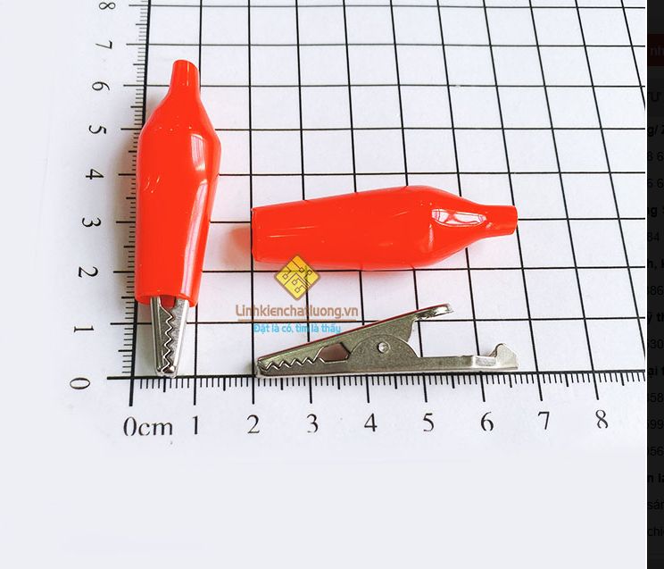
 |  | PHIẾU YÊU CẦU CUNG CẤP VẬT TƯ |  |  |  | BM.02-QT.10/ISO
 |  |  |  |  |  | Ban hành: 01/06/2018
 |  |  |  |  |  | Lần: 01
Bộ phận/ Phòng ban: Sản xuất- Bảo hành Ngày 21 Tháng 03 Năm 2025
STT | Mục đích |  | Tên vật tư | ĐVT | Số Lượng |  | Ghi chú
 |  |  |  |  | Yêu cầu | Thực Xuất |  | Mũi hàn dao T12-K |  | Thiếc hàn ASAHI 500G 0,8mm
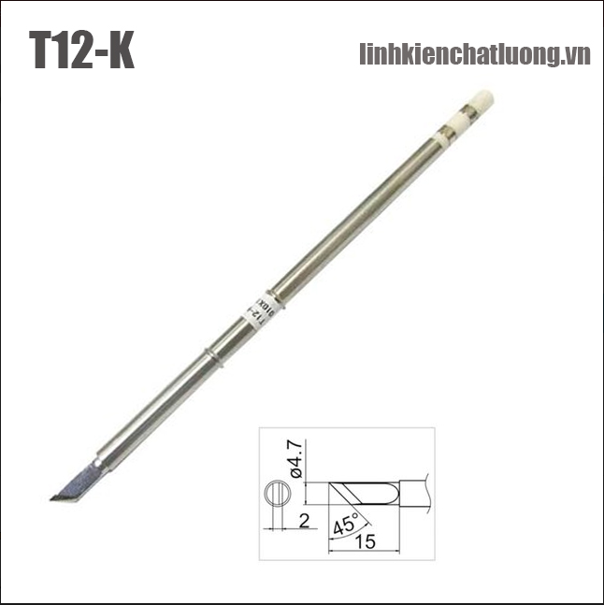
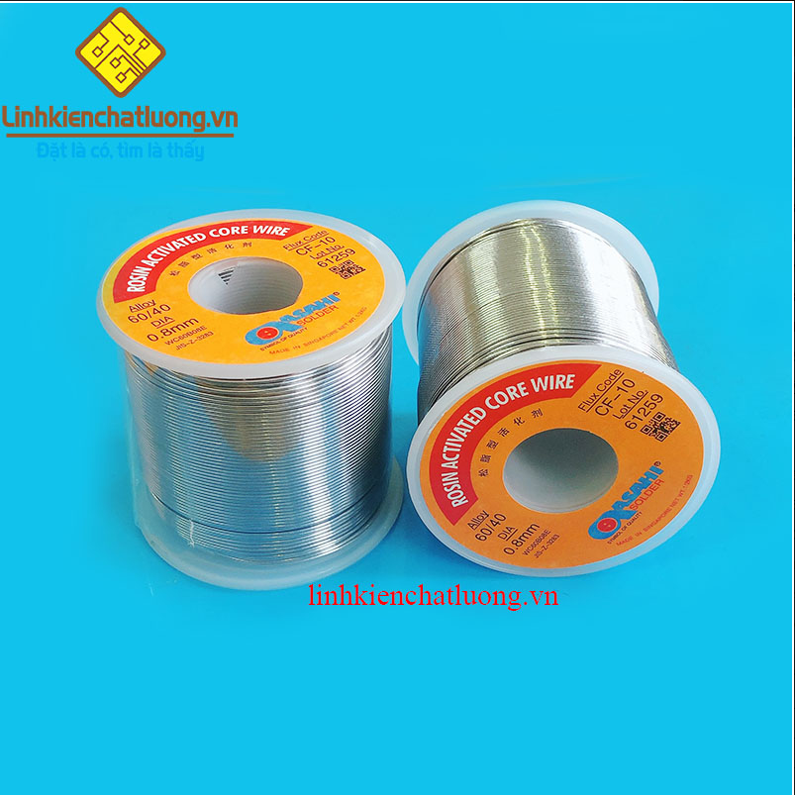
1 | Dùng cho SXBH |  | Mũi hàn HAKKO T12-K (dao hàn) | PCS | 2 | 2 | https://linhkienchatluong.vn/mui-han-dao-han/mui-han-hakko-t12-k-dao-han_sp820_ct6528.aspx
2 |  |  | Tay hàn T12 QUICKO T12-952 (không kèm mũi hàn) | PCS | 2 | 2 | https://linhkienchatluong.vn/may-han---thiet-bi-han/tay-han-t12-quicko-t12-952-khong-kem-mui-han_sp543_ct14182.aspx
3 |  |  | Kẹp cá sấu lớn 45mm (màu đen) | PCS | 2 | 2 | https://linhkienchatluong.vn/kep-ca-sau---acquy/kep-ca-sau-lon-45mm-mau-den_sp809_ct4332.aspx
4 |  |  | Kẹp cá sấu lớn 45mm (màu đỏ) | PCS | 2 | 2 | https://linhkienchatluong.vn/kep-ca-sau---acquy/kep-ca-sau-lon-45mm-mau-do_sp809_ct14809.aspx
5 |  |  | Thiếc hàn ASAHI SN60 0.8mm 500G | PCS | 2 | 2 | https://linhkienchatluong.vn/thiec-han---phu-kien-han/thiec-han-asahi-sn60-08mm-500g_sp544_ct7129.aspx

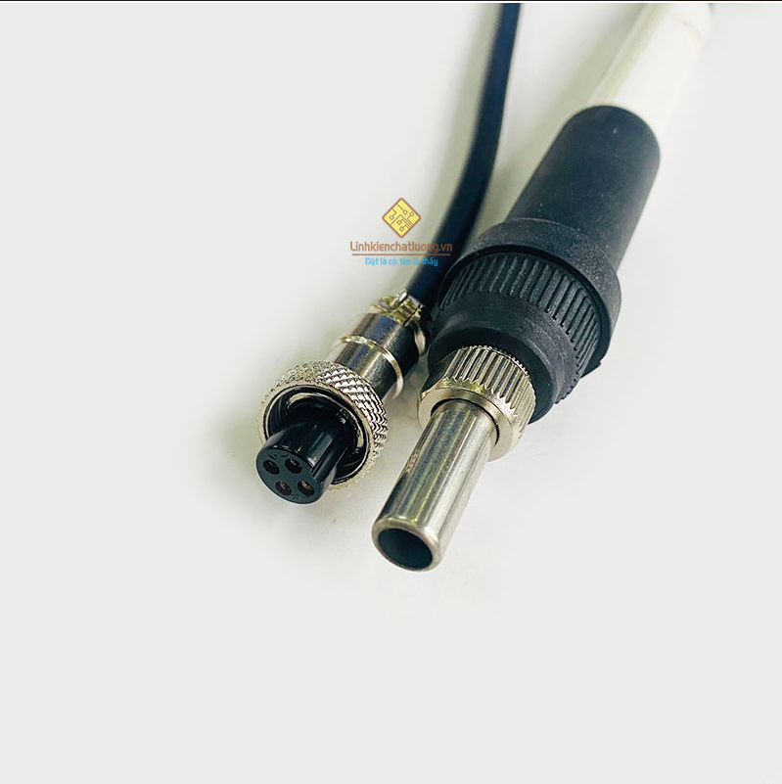
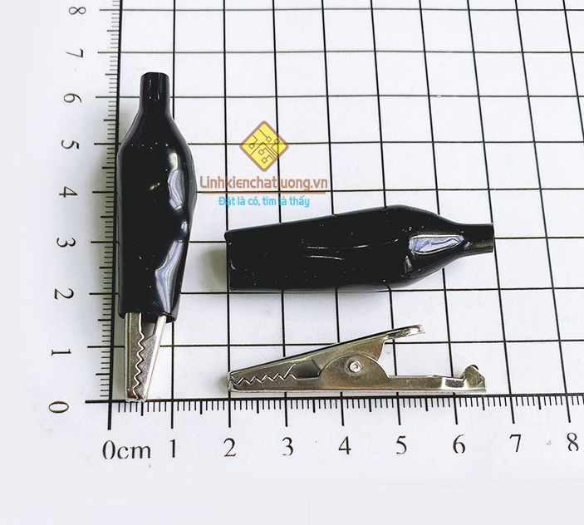
Giám đốc |  | TP.KTTH |  | TP.Phát triển sản phẩm |  | Người lập |  | Tay hàn T12 QUICKO T12-952 |  | Kẹp cá sấu lớn 45mm (màu đen)
(Ký, ghi rõ họ tên) |  | (Ký, ghi rõ họ tên) |  | (Ký, ghi rõ họ tên) |  | (Ký, ghi rõ họ tên)

Nguyễn Hải |  | Trần Thị Thu Hà |  | Nguyễn Tất Hào |  | Hà Văn Thể

 |  |  |  |  |  |  |  | Tay hàn T12 QUICKO T12-952

 |  |  |  |  |  |  |  |  | Kẹp cá sấu lớn 45mm (màu đỏ)

